商品信息
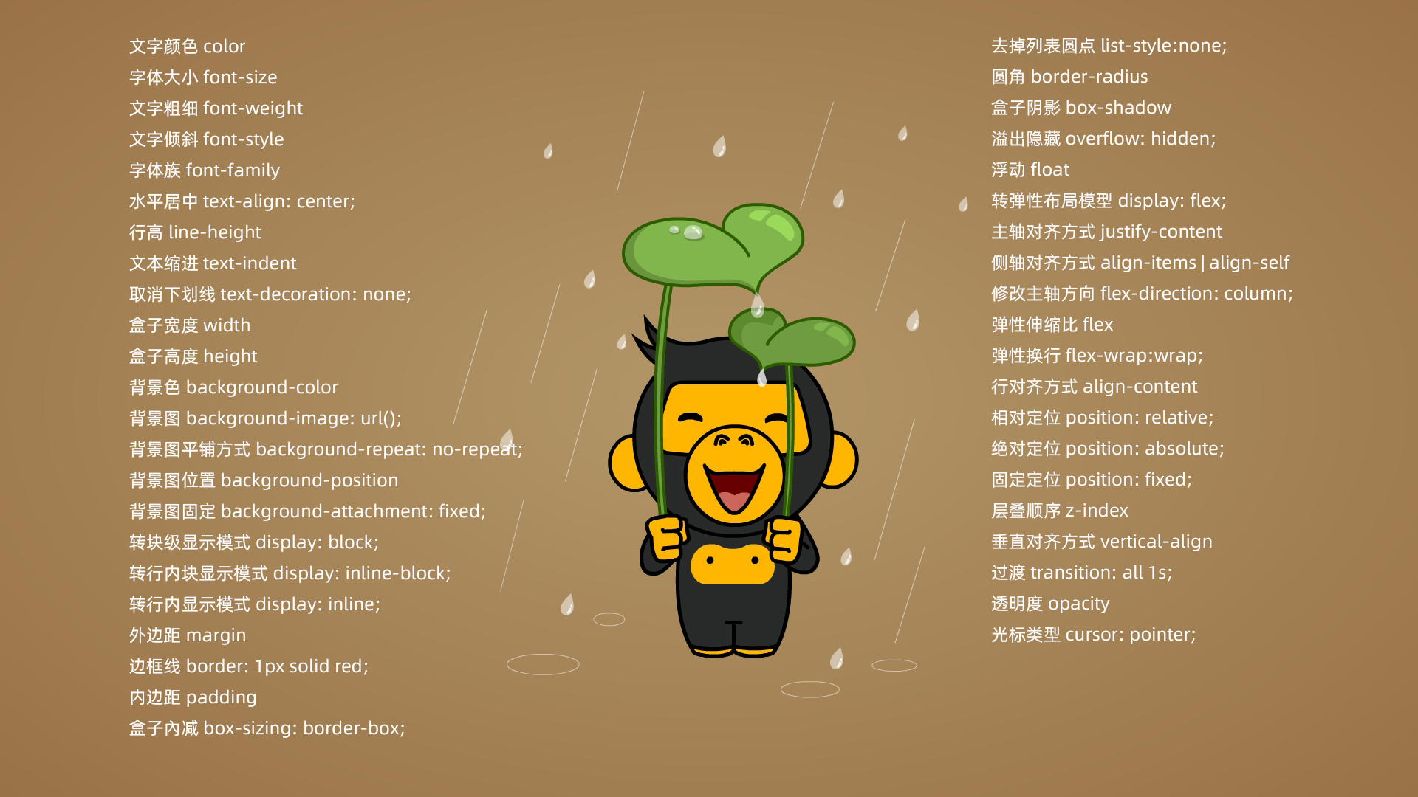
ID | 商品名称 | 价格 | 图片
7 | 分行审核岗 | ¥90.00

